AOPA-J入会申込書
入会申込み入力と会費納入のお願い
拝啓 時下ますますご清祥のこととお慶び申し上げます。
この度は、AOPA-JAPANへご入会のお申込みを頂き、ありがとうございます。
つきましては、下記申込表へ入力後、写真（上半身3cm：3cmサイズ＝85pix×85pix）を添付して下記メールアドレス宛お送り願います。
会費につきましては、入会金 5,000円、年会費 18,000円となっておりますので、下記口座へお振り込みくださいますようお願い申し上げます。 お申し込み受付後、会員証をお送り致します。
振込口座 ：三井住友銀行 田園調布支店
普通預金 口座番号 1367651 口座名 AOPA - JAPAN
振込金額 ：入会金 5,000 円 + 年会費 18,000 円 ＝ 23,000 円
NPO法人 A O P A - J A P A N
会 長 大小原 健
〒158-0082 東京都世田谷区等々力
1-1-1-320
TEL/FAX：03-3705-3498
NO
 | ＡＯＰＡ-ＪＡＰＡＮ 入会申し込み入力表
 | 必須 |  | 任意 |  | 送り先 | aopa_japan@aopa.jp |  |  | 年 月 日
会員番号 |  |  |  |  |  |  |  | 支部
（記入しないでください）
お名前 | フリガナ |  |  |  |  | 生年月日 |  | 飛行時間
 |  |  |  |  |  | 年 月 日 |  | 総計
 | 英語表記 |  |  |  |  | 性別 男 ・ 女 |  |  |  | 時間
ご住所 | 〒 |  |  |  |  |  |  | Tel
 |  |  |  |  |  |  |  | FAX
 | Email address : |  |  |  |  |  |  | 携帯
勤務先所属 | 会社名 |  |  |  |  |  |  | 所属部署
 | 所在地 |  | 〒 |  |  |  |  | TEL
 |  |  |  |  |  |  |  | FAX
技能証明の種類及び免許番号 |  |  |  |  |  |  | ホームベース
所有機 |  |  |  | 型式 |  |  | JA
郵送先希望 |  | 自宅 |  | 勤務先 |  | 不要側を削除してください
ご紹介者 |  | ない場合は未記入

 | ＊ 下記枠内に０が無いことを確認してください、０は上記に記入漏れがあります

 |  | 0 | 0 | 0 | 0 | 0 | 0 | 0 | 0 | 自宅勤務先

AOPA-J入会申込書 (2)
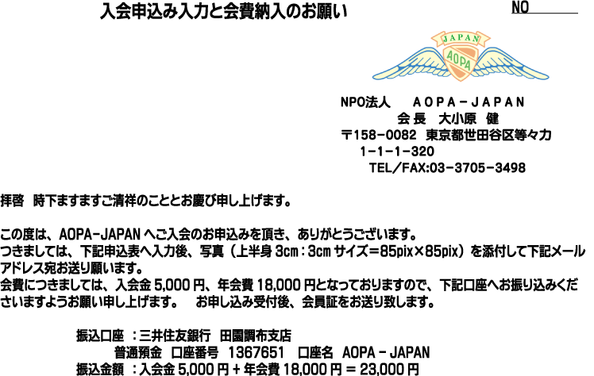
 | ＡＯＰＡ-ＪＡＰＡＮ 入会申し込み入力表
 | 記入必須 |  | 任意 |  | 送り先 | aopa_japan@aopa.jp |  |  | 年 月 日
会員番号 |  |  |  |  |  |  |  | 支部
（記入しないでください）
お名前 | フリガナ |  |  |  |  | 生年月日 |  | 飛行時間
 |  |  |  |  |  | 年 月 日 |  | 総計
 | 英語表記 |  |  |  |  | 性別 男 ・ 女 |  |  |  | 時間
ご住所 | 〒 |  |  |  |  |  |  | Tel
 |  |  |  |  |  |  |  | FAX
 | Email address : |  |  |  |  |  |  | 携帯
勤務先所属 | 会社名 |  |  |  |  |  |  | 所属部署
 | 所在地 |  | 〒 |  |  |  |  | TEL
 |  |  |  |  |  |  |  | FAX
技能証明の種類及び免許番号 |  |  |  |  |  |  | ホームベース
所有機 |  |  |  | 型式 |  |  | JA
郵送先希望 |  | 自宅 |  | 勤務先 |  | 不要側を削除してください
ご紹介者 |  | いない場合未記入 その他連絡事項

 | 入力必須項目確認欄 注・印刷はP１だけ行ってください

 | ＊ 下記枠内に０が無いことを確認してください、０は上記に記入漏れがあります

 | 0 | 0 | 0 | 0 | 0 | 0 | 0 | 0 | 0 | 自宅勤務先

 |  | 写真の添付をお願いいたします

 |  | サンプル写真 サイズ 3cm×3cm

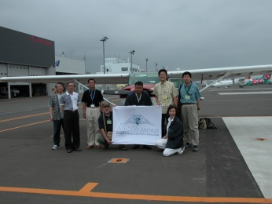

 |  | 貼り付けの手順

1. 上半身写真を撮る
2. 写真のフォルダー保存場所を確認する
3. 「挿入」 「図」 保存場所の該当画像をクリック
4. 画像へマウスを充てサイズを 3cm×3cm にする 上半身写真の状況によりトリミングする
5. このシートこのページの左上の適当な位置へ画像を移動
6. 以上で完了です、当該EXCELをメールの添付データにしてＡＯＰＡ事務局へお送りください

